Duracion
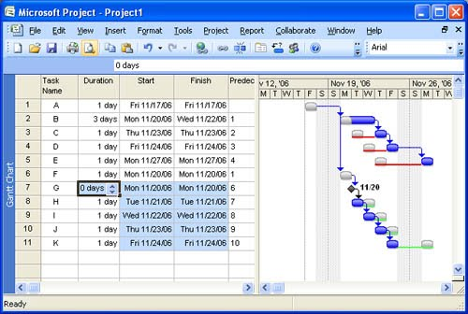
FORMATO DURACIÓN PROYECTO DE IMPLEMENTACIÓN DEL SERVICIO
Estimados de Duración del Proyecto
EDT | Descripción de los Paquetes de Trabajo | Fecha Inicio | Fecha Fin | Esfuerzo (HH) | Cantidad Hombres | Duración

Total |  |  |  | - | - | -
Porcentaje de incertidumbre |  |  |  |  |  | %

